3620-02V
 |  |  |  | ENSAYO DIFRACCIÓN DE RAYOS X

 |  |  |  | Proyecto | C1BH-L12-L10-3+837-R
 |  | Muestra | C1BH-L12-L10-3+837-R (01,54-01,54) | N° Informe | 1.914.754-D
 |  | Cotas | 0 | Orden de Trabajo | -
 |  |  |  | Muestra | C1BH-L12-L10-3+837-R (01,54-01,54)
 |  |  |  | Fecha Inicio | 22/05/2024
 |  |  | 100 | Fecha Término | 23/06/2024
 |  |  | 3620-02V
Laumontita | Lau | Ca(Si4Al2)O12·4H2O | 1
Estilbita | Stb | (Ca,k,Na)6(Si30Al6)O72·20H2O |  | Análisis Cuantitativo
Cuarzo | Qz | SiO2 | 15
Plagioclasa | Pl | Na2AlSi3O8 | 46 | Los minerales identificados en la muestra, incluyendo su cuantificación, mediante análisis DRX en preparados de roca total se presentan
Feldespato K | Fls | KAlSi3O8 | 2 | en el siguiente gráfico y tabla:
Clorita | Chl | (Mg,Fe)6(Si,Al)4O10(OH,O)8 | 7
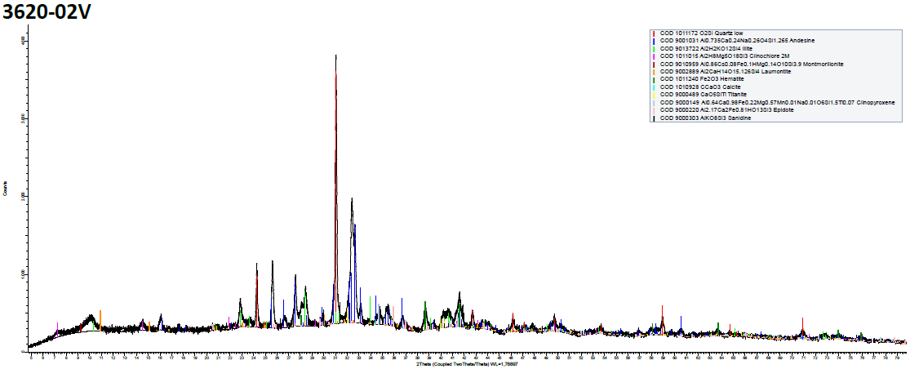
Mica Blanca | Mica | (K,H3O)(Al, Mg, Fe)2(Si, Al)4O10 | 13
Arc. Esmectíticas | Arc-Sm | (Na,Ca)0.33(Al,Mg)2(Si4O10)(OH)2·nH2O | 4
Calcita | Cal | CaCO3 | 1
Titanita | Ttn | CaTiSiO5 | 3
Clinopiroxeno | CPx | CaMgFeSiO3 | 4
Hematita | Hm | Fe2O3 | 3
Epidota | Ep | Ca₂(Al₂Fe+3)(SiO4)(Si2O7)O(OH) | 1
Barrenita | Bar | Na8(Si28Al8)O72·26H2O

 |  |  |  | Minerales identificados en muestra: C1BH-L12-L10-3+837-R (01,54-01,54)

 |  |  |  |  | Nombre | Nomenclatura | Fórmula | Cuantificación%
 |  |  |  |  | Laumontita | Lau | Ca(Si4Al2)O12·4H2O | 1
 |  |  |  |  | Cuarzo | Qz | SiO2 | 15
 |  |  |  |  | Plagioclasa | Pl | Na2AlSi3O8 | 46
 |  |  |  |  | Feldespato K | Fls | KAlSi3O8 | 2
 |  |  |  |  | Clorita | Chl | (Mg,Fe)6(Si,Al)4O10(OH,O)8 | 7
 |  |  |  |  | Mica Blanca | Mica | (K,H3O)(Al, Mg, Fe)2(Si, Al)4O10 | 13
 |  |  |  |  | Arc. Esmectíticas | Arc-Sm | (Na,Ca)0.33(Al,Mg)2(Si4O10)(OH)2·nH2O | 4
 |  |  |  |  | Calcita | Cal | CaCO3 | 1
 |  |  |  |  | Titanita | Ttn | CaTiSiO5 | 3
 |  |  |  |  | Clinopiroxeno | CPx | CaMgFeSiO3 | 4
 |  |  |  |  | Hematita | Hm | Fe2O3 | 3
 |  |  |  |  | Epidota | Ep | Ca₂(Al₂Fe+3)(SiO4)(Si2O7)O(OH) | 1

 |  |  |  | Observaciones
 |  |  |  | 1. Ensayo ejecutado por Dpto. Geología, Fac. Cs. Físicas y Matemáticas, Universidad de Chile.
 |  |  |  | 2. En muestra de mano los minerales de zeolitas se observan como relleno de vetilla junto a mica blanca.

3620-05V
 |  |  |  | ENSAYO DIFRACCIÓN DE RAYOS X

 |  |  |  | Proyecto | C1BH-L12-L10-3+837-R
 |  | Muestra | C1BH-L12-L10-3+837-R (02,81-02,91) | N° Informe | 1.914.754-D
 |  | Cotas | 0 | Orden de Trabajo | -
 |  |  |  | Muestra | C1BH-L12-L10-3+837-R (02,81-02,91)
 |  |  |  | Fecha Inicio | 22/05/2024
 |  |  | 101 | Fecha Término | 23/06/2024
 |  |  | 3620-05V
Laumontita | Lau | Ca(Si4Al2)O12·4H2O | 2
Estilbita | Stb | (Ca,k,Na)6(Si30Al6)O72·20H2O | 12 | Análisis Cuantitativo
Cuarzo | Qz | SiO2 | 2
Plagioclasa | Pl | Na2AlSi3O8 | 45 | Los minerales identificados en la muestra, incluyendo su cuantificación, mediante análisis DRX en preparados de roca total se presentan
Feldespato K | Fls | KAlSi3O8 | 1 | en el siguiente gráfico y tabla:
Clorita | Chl | (Mg,Fe)6(Si,Al)4O10(OH,O)8 | 7
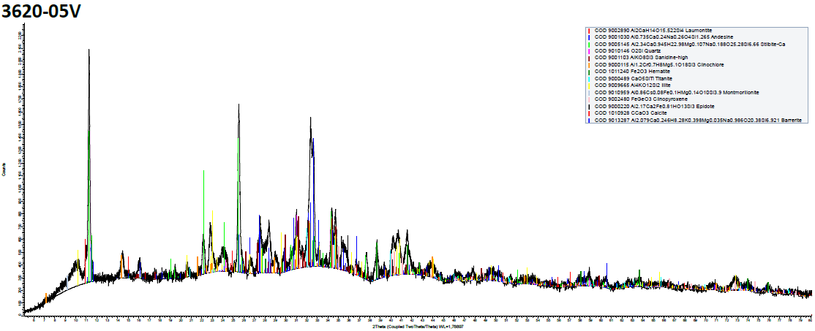
Mica Blanca | Mica | (K,H3O)(Al, Mg, Fe)2(Si, Al)4O10 | 14
Arc. Esmectíticas | Arc-Sm | (Na,Ca)0.33(Al,Mg)2(Si4O10)(OH)2·nH2O | 3
Calcita | Cal | CaCO3 | 2
Titanita | Ttn | CaTiSiO5 | 2
Clinopiroxeno | CPx | CaMgFeSiO3 | 4
Hematita | Hm | Fe2O3 | 3
Epidota | Ep | Ca₂(Al₂Fe+3)(SiO4)(Si2O7)O(OH) | 1
Barrenita | Bar | Na8(Si28Al8)O72·26H2O | 3

 |  |  |  | Minerales identificados en muestra: C1BH-L12-L10-3+837-R (02,81-02,91)

 |  |  |  |  | Nombre | Nomenclatura | Fórmula | Cuantificación%
 |  |  |  |  | Laumontita | Lau | Ca(Si4Al2)O12·4H2O | 2
 |  |  |  |  | Estilbita | Stb | (Ca,k,Na)6(Si30Al6)O72·20H2O | 12
 |  |  |  |  | Cuarzo | Qz | SiO2 | 2
 |  |  |  |  | Plagioclasa | Pl | Na2AlSi3O8 | 45
 |  |  |  |  | Feldespato K | Fls | KAlSi3O8 | 1
 |  |  |  |  | Clorita | Chl | (Mg,Fe)6(Si,Al)4O10(OH,O)8 | 7
 |  |  |  |  | Mica Blanca | Mica | (K,H3O)(Al, Mg, Fe)2(Si, Al)4O10 | 14
 |  |  |  |  | Arc. Esmectíticas | Arc-Sm | (Na,Ca)0.33(Al,Mg)2(Si4O10)(OH)2·nH2O | 3
 |  |  |  |  | Calcita | Cal | CaCO3 | 2
 |  |  |  |  | Titanita | Ttn | CaTiSiO5 | 2
 |  |  |  |  | Clinopiroxeno | CPx | CaMgFeSiO3 | 4
 |  |  |  |  | Hematita | Hm | Fe2O3 | 3
 |  |  |  |  | Epidota | Ep | Ca₂(Al₂Fe+3)(SiO4)(Si2O7)O(OH) | 1
 |  |  |  |  | Barrenita | Bar | Na8(Si28Al8)O72·26H2O | 3

 |  |  |  | Observaciones
 |  |  |  | 1. Ensayo ejecutado por Dpto. Geología, Fac. Cs. Físicas y Matemáticas, Universidad de Chile.
 |  |  |  | 2. En muestra de mano los minerales de zeolitas se observan como relleno de vetilla junto a mica blanca.

3620-06V
 |  |  |  | ENSAYO DIFRACCIÓN DE RAYOS X

 |  |  |  | Proyecto | C1BH-L12-L10-3+837-R
 |  | Muestra | C1BH-L12-L10-3+837-R (04,13-04,13) - Infilling | N° Informe | 1.914.754-D
 |  | Cotas | 0 | Orden de Trabajo | -
 |  |  |  | Muestra | C1BH-L12-L10-3+837-R (04,13-04,13) - Infilling
 |  |  |  | Fecha Inicio | 22/05/2024
 |  |  | 100 | Fecha Término | 23/06/2024
 |  |  | 3620-06V
Laumontita | Lau | Ca(Si4Al2)O12·4H2O | 41
Estilbita | Stb | (Ca,k,Na)6(Si30Al6)O72·20H2O |  | Análisis Cuantitativo
Cuarzo | Qz | SiO2 | 11
Plagioclasa | Pl | Na2AlSi3O8 | 25 | Los minerales identificados en la muestra, incluyendo su cuantificación, mediante análisis DRX en preparados de roca total se presentan
Feldespato K | Fls | KAlSi3O8 | 1 | en el siguiente gráfico y tabla:
Clorita | Chl | (Mg,Fe)6(Si,Al)4O10(OH,O)8 | 10
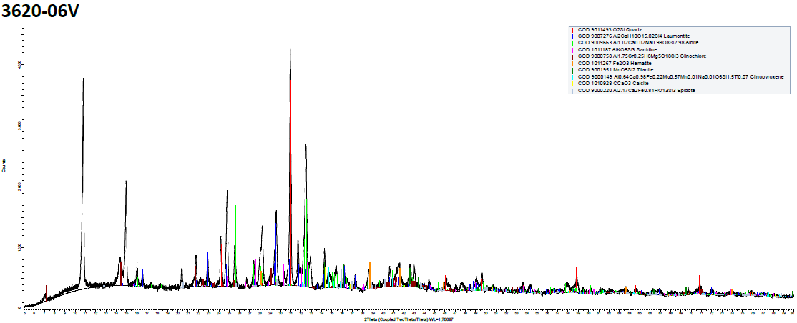
Mica Blanca | Mica | (K,H3O)(Al, Mg, Fe)2(Si, Al)4O10
Arc. Esmectíticas | Arc-Sm | (Na,Ca)0.33(Al,Mg)2(Si4O10)(OH)2·nH2O
Calcita | Cal | CaCO3 | 2
Titanita | Ttn | CaTiSiO5 | 3
Clinopiroxeno | CPx | CaMgFeSiO3 | 4
Hematita | Hm | Fe2O3 | 2
Epidota | Ep | Ca₂(Al₂Fe+3)(SiO4)(Si2O7)O(OH) | 1
Barrenita | Bar | Na8(Si28Al8)O72·26H2O

 |  |  |  | Minerales identificados en muestra: C1BH-L12-L10-3+837-R (04,13-04,13) - Infilling

 |  |  |  |  | Nombre | Nomenclatura | Fórmula | Cuantificación%
 |  |  |  |  | Laumontita | Lau | Ca(Si4Al2)O12·4H2O | 41
 |  |  |  |  | Cuarzo | Qz | SiO2 | 11
 |  |  |  |  | Plagioclasa | Pl | Na2AlSi3O8 | 25
 |  |  |  |  | Feldespato K | Fls | KAlSi3O8 | 1
 |  |  |  |  | Clorita | Chl | (Mg,Fe)6(Si,Al)4O10(OH,O)8 | 10
 |  |  |  |  | Calcita | Cal | CaCO3 | 2
 |  |  |  |  | Titanita | Ttn | CaTiSiO5 | 3
 |  |  |  |  | Clinopiroxeno | CPx | CaMgFeSiO3 | 4
 |  |  |  |  | Hematita | Hm | Fe2O3 | 2
 |  |  |  |  | Epidota | Ep | Ca₂(Al₂Fe+3)(SiO4)(Si2O7)O(OH) | 1

 |  |  |  | Observaciones
 |  |  |  | 1. Ensayo ejecutado por Dpto. Geología, Fac. Cs. Físicas y Matemáticas, Universidad de Chile.
 |  |  |  | 2. En muestra de mano los minerales de zeolitas se observan como relleno de vetilla junto a clorita.

3620-08V
 |  |  |  | ENSAYO DIFRACCIÓN DE RAYOS X

 |  |  |  | Proyecto | C1BH-L12-L10-3+837-R
 |  | Muestra | C1BH-L12-L10-3+837-R (05,62-05,62) | N° Informe | 1.914.754-D
 |  | Cotas | 0 | Orden de Trabajo | -
 |  |  |  | Muestra | C1BH-L12-L10-3+837-R (05,62-05,62)
 |  |  |  | Fecha Inicio | 22/05/2024
 |  |  | 100 | Fecha Término | 23/06/2024
 |  |  | 3620-08V
Laumontita | Lau | Ca(Si4Al2)O12·4H2O | 30
Cuarzo | Qz | SiO2 | 14 | Análisis Cuantitativo
Plagioclasa | Pl | Na2AlSi3O8 | 33
Feldespato K | Fls | KAlSi3O8 | 3 | Los minerales identificados en la muestra, incluyendo su cuantificación, mediante análisis DRX en preparados de roca total se presentan
Clorita | Chl | (Mg,Fe)6(Si,Al)4O10(OH,O)8 | 5 | en el siguiente gráfico y tabla:
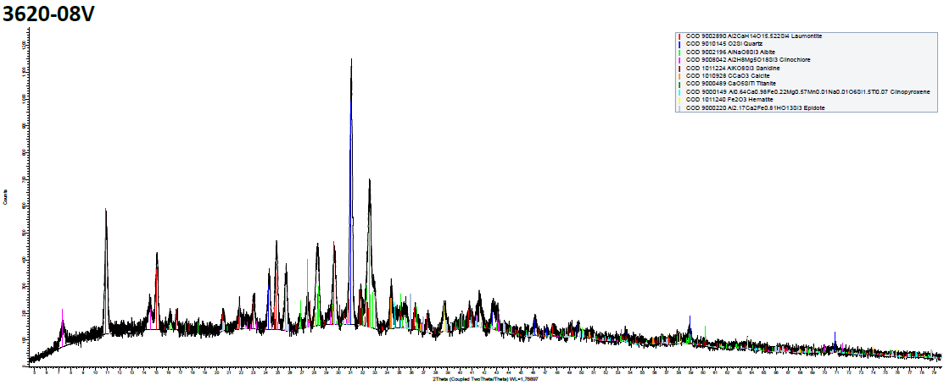
Calcita | Cal | CaCO3 | 3
Titanita | Ttn | CaTiSiO5 | 4
Clinopiroxeno | CPx | CaMgFeSiO3 | 4
Hematita | Hm | Fe2O3 | 3
Epidota | Ep | Ca₂(Al₂Fe+3)(SiO4)(Si2O7)O(OH) | 1

 |  |  |  | Minerales identificados en muestra: C1BH-L12-L10-3+837-R (05,62-05,62)

 |  |  |  |  | Nombre | Nomenclatura | Fórmula | Cuantificación%
 |  |  |  |  | Laumontita | Lau | Ca(Si4Al2)O12·4H2O | 30
 |  |  |  |  | Cuarzo | Qz | SiO2 | 14
 |  |  |  |  | Plagioclasa | Pl | Na2AlSi3O8 | 33
 |  |  |  |  | Feldespato K | Fls | KAlSi3O8 | 3
 |  |  |  |  | Clorita | Chl | (Mg,Fe)6(Si,Al)4O10(OH,O)8 | 5
 |  |  |  |  | Calcita | Cal | CaCO3 | 3
 |  |  |  |  | Titanita | Ttn | CaTiSiO5 | 4
 |  |  |  |  | Clinopiroxeno | CPx | CaMgFeSiO3 | 4
 |  |  |  |  | Hematita | Hm | Fe2O3 | 3
 |  |  |  |  | Epidota | Ep | Ca₂(Al₂Fe+3)(SiO4)(Si2O7)O(OH) | 1

 |  |  |  | Observaciones
 |  |  |  | 1. Ensayo ejecutado por Dpto. Geología, Fac. Cs. Físicas y Matemáticas, Universidad de Chile.
 |  |  |  | 2. En muestra de mano los minerales de zeolitas se observan como relleno de vetilla.

3620-09V
 |  |  |  | ENSAYO DIFRACCIÓN DE RAYOS X

 |  |  |  | Proyecto | C1BH-L12-L10-3+837-R
 |  | Muestra | C1BH-L12-L10-3+837-R (05,62-05,74) | N° Informe | 1.914.754-D
 |  | Cotas | 0 | Orden de Trabajo | -
 |  |  |  | Muestra | C1BH-L12-L10-3+837-R (05,62-05,74)
 |  |  |  | Fecha Inicio | 22/05/2024
 |  |  | 100 | Fecha Término | 23/06/2024
 |  |  | 3620-09V
Laumontita | Lau | Ca(Si4Al2)O12·4H2O | 8
Cuarzo | Qz | SiO2 | 9 | Análisis Cuantitativo
Plagioclasa | Pl | Na2AlSi3O8 | 58
Feldespato K | Fls | KAlSi3O8 | 1 | Los minerales identificados en la muestra, incluyendo su cuantificación, mediante análisis DRX en preparados de roca total se presentan
Clorita | Chl | (Mg,Fe)6(Si,Al)4O10(OH,O)8 | 12 | en el siguiente gráfico y tabla:
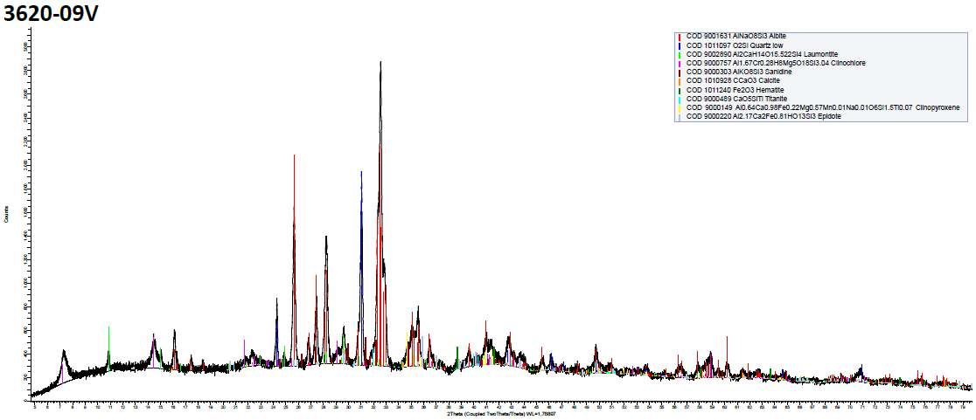
Calcita | Cal | CaCO3 | 2
Titanita | Ttn | CaTiSiO5 | 4
Clinopiroxeno | CPx | CaMgFeSiO3 | 2
Hematita | Hm | Fe2O3 | 2
Epidota | Ep | Ca₂(Al₂Fe+3)(SiO4)(Si2O7)O(OH) | 2

 |  |  |  | Minerales identificados en muestra: C1BH-L12-L10-3+837-R (05,62-05,74)

 |  |  |  |  | Nombre | Nomenclatura | Fórmula | Cuantificación%
 |  |  |  |  | Laumontita | Lau | Ca(Si4Al2)O12·4H2O | 8
 |  |  |  |  | Cuarzo | Qz | SiO2 | 9
 |  |  |  |  | Plagioclasa | Pl | Na2AlSi3O8 | 58
 |  |  |  |  | Feldespato K | Fls | KAlSi3O8 | 1
 |  |  |  |  | Clorita | Chl | (Mg,Fe)6(Si,Al)4O10(OH,O)8 | 12
 |  |  |  |  | Calcita | Cal | CaCO3 | 2
 |  |  |  |  | Titanita | Ttn | CaTiSiO5 | 4
 |  |  |  |  | Clinopiroxeno | CPx | CaMgFeSiO3 | 2
 |  |  |  |  | Hematita | Hm | Fe2O3 | 2
 |  |  |  |  | Epidota | Ep | Ca₂(Al₂Fe+3)(SiO4)(Si2O7)O(OH) | 2

 |  |  |  | Observaciones
 |  |  |  | 1. Ensayo ejecutado por Dpto. Geología, Fac. Cs. Físicas y Matemáticas, Universidad de Chile.
 |  |  |  | 2. En muestra de mano los minerales de zeolitas se observan como relleno de vetilla junto a clorita.

3620-11V
 |  |  |  | ENSAYO DIFRACCIÓN DE RAYOS X

 |  |  |  | Proyecto | C1BH-L12-L10-3+837-R
 |  | Muestra | C1BH-L12-L10-3+837-R (07,94-07,94) | N° Informe | 1.914.754-D
 |  | Cotas | 0 | Orden de Trabajo | -
 |  |  |  | Muestra | C1BH-L12-L10-3+837-R (07,94-07,94)
 |  |  |  | Fecha Inicio | 22/05/2024
 |  |  | 100 | Fecha Término | 23/06/2024
 |  |  | 3620-11V
Laumontita | Lau | Ca(Si4Al2)O12·4H2O | 90
Cuarzo | Qz | SiO2 |  | Análisis Cuantitativo
Plagioclasa | Pl | Na2AlSi3O8
Feldespato K | Fls | KAlSi3O8 |  | Los minerales identificados en la muestra, incluyendo su cuantificación, mediante análisis DRX en preparados de roca total se presentan
Clorita | Chl | (Mg,Fe)6(Si,Al)4O10(OH,O)8 |  | en el siguiente gráfico y tabla:
Calcita | Cal | CaCO3 | 10
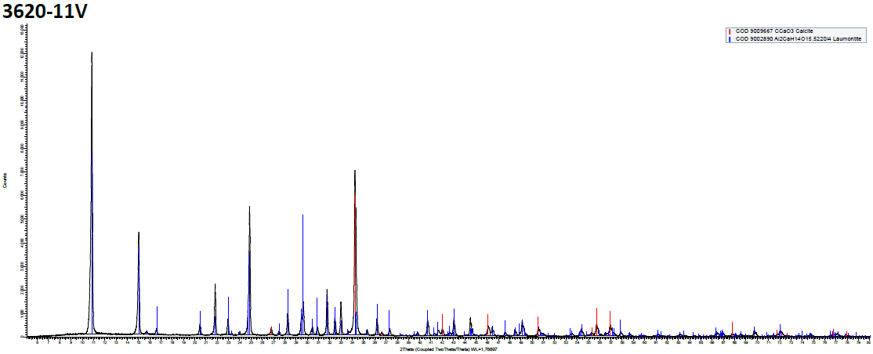
Titanita | Ttn | CaTiSiO5
Clinopiroxeno | CPx | CaMgFeSiO3
Hematita | Hm | Fe2O3
Epidota | Ep | Ca₂(Al₂Fe+3)(SiO4)(Si2O7)O(OH)

 |  |  |  | Minerales identificados en muestra: C1BH-L12-L10-3+837-R (07,94-07,94)

 |  |  |  |  | Nombre | Nomenclatura | Fórmula | Cuantificación%
 |  |  |  |  | Laumontita | Lau | Ca(Si4Al2)O12·4H2O | 90
 |  |  |  |  | Calcita | Cal | CaCO3 | 10

 |  |  |  | Observaciones
 |  |  |  | 1. Ensayo ejecutado por Dpto. Geología, Fac. Cs. Físicas y Matemáticas, Universidad de Chile.
 |  |  |  | 2. En muestra de mano los minerales de zeolitas se observan como relleno de vetilla junto a calcita.

3620-12V
 |  |  |  | ENSAYO DIFRACCIÓN DE RAYOS X

 |  |  |  | Proyecto | C1BH-L12-L10-3+837-R
 |  | Muestra | C1BH-L12-L10-3+837-R (09,40-09,40) | N° Informe | 1.914.754-D
 |  | Cotas | 0 | Orden de Trabajo | -
 |  |  |  | Muestra | C1BH-L12-L10-3+837-R (09,40-09,40)
 |  |  |  | Fecha Inicio | 22/05/2024
 |  |  | 100 | Fecha Término | 23/06/2024
 |  |  | 3620-12V
Laumontita | Lau | Ca(Si4Al2)O12·4H2O | 42
Cuarzo | Qz | SiO2 | 15 | Análisis Cuantitativo
Plagioclasa | Pl | Na2AlSi3O8 | 23
Feldespato K | Fls | KAlSi3O8 | 1 | Los minerales identificados en la muestra, incluyendo su cuantificación, mediante análisis DRX en preparados de roca total se presentan
Clorita | Chl | (Mg,Fe)6(Si,Al)4O10(OH,O)8 | 8 | en el siguiente gráfico y tabla:
Calcita | Cal | CaCO3 | 2
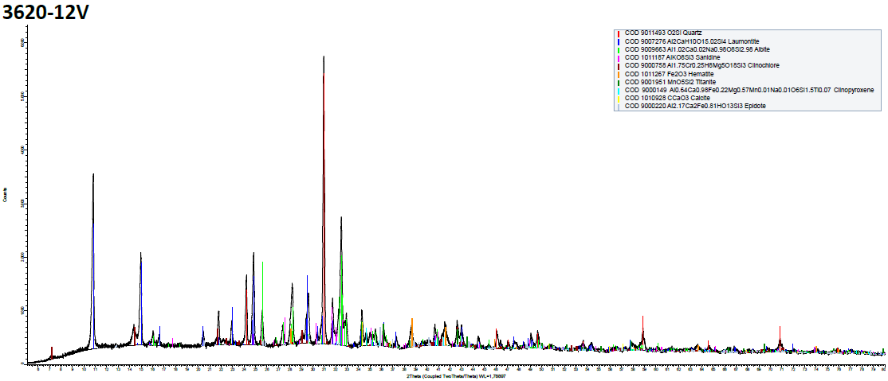
Titanita | Ttn | CaTiSiO5 | 2
Clinopiroxeno | CPx | CaMgFeSiO3 | 3
Hematita | Hm | Fe2O3 | 3
Epidota | Ep | Ca₂(Al₂Fe+3)(SiO4)(Si2O7)O(OH) | 1

 |  |  |  | Minerales identificados en muestra: C1BH-L12-L10-3+837-R (09,40-09,40)

 |  |  |  |  | Nombre | Nomenclatura | Fórmula | Cuantificación%
 |  |  |  |  | Laumontita | Lau | Ca(Si4Al2)O12·4H2O | 42
 |  |  |  |  | Cuarzo | Qz | SiO2 | 15
 |  |  |  |  | Plagioclasa | Pl | Na2AlSi3O8 | 23
 |  |  |  |  | Feldespato K | Fls | KAlSi3O8 | 1
 |  |  |  |  | Clorita | Chl | (Mg,Fe)6(Si,Al)4O10(OH,O)8 | 8
 |  |  |  |  | Calcita | Cal | CaCO3 | 2
 |  |  |  |  | Titanita | Ttn | CaTiSiO5 | 2
 |  |  |  |  | Clinopiroxeno | CPx | CaMgFeSiO3 | 3
 |  |  |  |  | Hematita | Hm | Fe2O3 | 3
 |  |  |  |  | Epidota | Ep | Ca₂(Al₂Fe+3)(SiO4)(Si2O7)O(OH) | 1

 |  |  |  | Observaciones
 |  |  |  | 1. Ensayo ejecutado por Dpto. Geología, Fac. Cs. Físicas y Matemáticas, Universidad de Chile.
 |  |  |  | 2. En muestra de mano los minerales de zeolitas se observan como relleno de vetilla.

